TIPO DE DECLARACIONES
TIPO DE DECLARACIONES

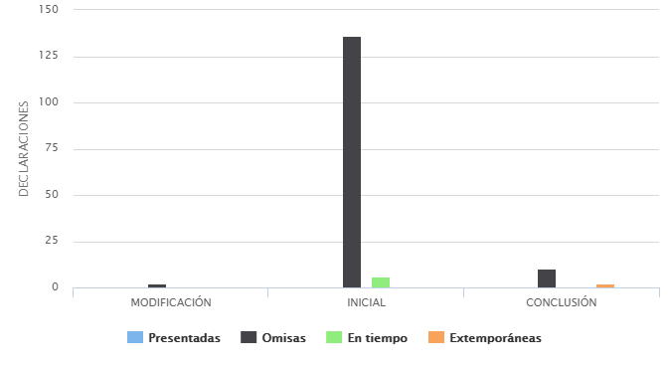
Ciudad de México, Miercoles, 9 de Septiembre de 2020

Filtros de Busqueda
Ejercicio Fiscal | Declaración | Tipo Declaración | Estatus Declaración | Área Adscripción | Puesto
2020

TIPO DE DECLARACION | PRESENTADA | OMISA | EN TIEMPO | EXTEMPORANEA
CONCLUSIÓN | 0 | 10 | 0 | 2
INICIAL | 0 | 136 | 6 | 0
MODIFICACIÓN | 0 | 2 | 0 | 0
Total | 0 | 148 | 6 | 2

